Лист1
Ценова листа за компоненти за столове |  | $ 1,69 |  |  | 2018-08-01
http://for-chairs.com |  |  | София +359 (887) 77-46-20

Кръстачка
Наименование | Артикула | на дребно | търговец | цената 2 | цената 1
 | CRB-02/560 | 17 | 16.5 | 15.5 | 14.5
 | CRB-02/600 | 18 | 17 | 15.6 | 14.7
 | CRB-02/640/1,2 | 19 | 17.5 | 16 | 15.5
 | CRB-02/640/1,5
Метална кръстачка, хромирана | CRB-02/700/1,2 | 20 | 18 | 17 | 16
 | CRB-03/600
 | CRB-03/650 | 28 | 26 | 25 | 23
 | CRB-03/700 | 33 | 31 | 29 | 27.5

Метална кръстачка, хромирана
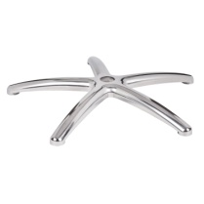
 | ALB-02/600/alu
 | ALB-02/660/alu | 34 | 31.5 | 29.5 | 27.5
 | ALB-02/700/alu | 35 | 32 | 30 | 28

Полирана алуминиева кръстачка | ALB-03/700/alu black

 | ALB-14/660/alu | 33 | 31 | 29 | 27

Полирана алуминиева кръстачка
 | ALB-19/480/alu | 21 | 20 | 19 | 17.5

Полирана алуминиева кръстачка
 | ALB-15A/670/38 alu
 | под газлифт 38 мм

Полирана алуминиева кръстачка
 | ALB-15B/670/50 alu
 | под газлифт 50 мм

Полирана алуминиева кръстачка
 | ALB-12/690/38 alu
 | под газлифт 38 мм

Полирана алуминиева кръстачка

Кръстачка
Наименование | Артикула | на дребно | търговец | цената 2 | цената 1
 | CRB-F15 crab
 | CRB-В85 crab

Метална кръстачка, хромирана
 | PAB-AX-H 700/135
 | test BIFMA

Кръстачка PA+30% fiberglass
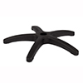
 | PAB-AX-B/600 | 14 | 13 | 12 | 11.5
 | PAB-AX-B/640 | 18 | 17 | 16 | 15
 | PAB-AX-B/700 | 21 | 19.5 | 18.5 | 17

Кръстачка пластмаса
PA + 30% фибростъкло
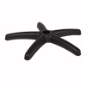
 | PAB-PN/600 | 14 | 13 | 12 | 11.5

Кръстачка пластмаса
PA + 30% фибростъкло
Ринг база за бар столове
Наименование | Артикула | на дребно | търговец | цената 2 | цената 1
 | F-14/385 хромирана | 23 | 22 | 20 | х
 | F-14/450 хромирана | 25 | 23 | 22 | х

Ринг база
 | B-33/400 хромирана | 15 | 14 | 13 | х
 | B-33/450 хромирана | 18 | 17 | 16 | х

Ринг база
 | HС-015 хромирана | 19 | 15.5 | 14.5 | 13.5

База за бар столове

Ринг база за бар столове
Наименование | Артикула | на дребно | търговец | цената 2 | цената 1
 | B-09/400 хромирана

База за бар столове
 | HC-16 хромирана | 20 | 16 | 15 | 14.5

База за бар столове

Кръгла основа
Наименование | Артикула | на дребно | търговец | цената 2 | цената 1
 | Кръгла основа С-07
 | D430, h37
 | хромирана

Кръгла основа

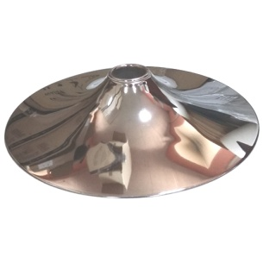
Основа за стол |  |  | 60 | 50 | 40
Наименование | Артикула | на дребно | търговец | цената 2 | цената 1
 | CD=380/1,4 мм | 21 | 17 | 15.5 | 14.5
 | CD=400/1,4 мм | 22 | 19.5 | 18 | 17
 | CD=430/1,4 мм | 25 | 22.5 | 21 | 19.5
 | CD=450/1,4 мм | 27 | 24 | 23 | 21.5
 | CD=550/1,4 мм | 36 | 29 | 27 | 25.5
 | CD=550/2,0 мм
 | CD=600/1,4 мм | 50 | 40 | 37.5 | 35
Основа за стол хромирана | CD=600/2,0 мм
Основа за стол + въртяща се основа
Наименование | Артикула | на дребно | търговец | цената 2 | цената 1
 | D=550/2, h=190
 | D=550/2, h=390 | 79.2
 | хромирана

Основа за стол + въртяща се основа
 | D 08=550,h=180
 | D 08=540,h=350
 | неръждаема стомана

Основа за стол + въртяща се основа

Основа за стол + въртяща се основа
Наименование | Артикула | на дребно | търговец | цената 2 | цената 1

 | B13/180 | 28 | 27 | 25 | 23
 | Подходящ за всички
 | основи с отвор от 50 мм
Основа за стол 180 mm

 | B13/380 | 50 | 47 | 44 | 41
 | Подходящ за всички
 | основи с отвор от 50 мм
Основа за стол 380 mm
Амортисьор
Наименование | Артикула | на дребно | търговец | цената 2 | цената 1
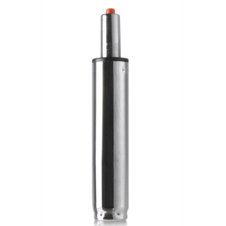
 | GS-65, хромиран, class 2 | 9 | 6.7 | 6.3 | 5.9
 | GS-100, хромиран, class 2 | 10 | 6.8 | 6.4 | 6
 | GS-140, хромиран, class 1
 | GS-140, хромиран, class 2 | 11 | 7 | 6.7 | 6.3
 | GS-200, хромиран , class 2 | 12 | 9.7 | 9.2 | 8.6
 | GS-260, хромиран , class 1
Хромиран амортисьор | GS-260, хромиран, class 2 | 14 | 11 | 10.3 | 9.7
 | GS-65, черно, class 2 | 8 | 6.25 | 6 | 5.5
 | GS-100, черно, class 2 | 9 | 6.35 | 5.9 | 5.6
 | GS-140, черно, class 2 | 10 | 6.6 | 6.2 | 5.8
 | GS-200, черно , class 2 | 11 | 9.2 | 8.6 | 8
Амортисьор черно | GS-260, черно, class 2 | 13 | 11 | 10 | 9.2

 | GS-100/38
 | диаметър 38 мм
 | дължина L=248
Хромиран амортисьор

 | GF-210/38
 | диаметър 38 мм
 | дължина L=348
Хромиран амортисьор | без регулиране на височината

Амортисьор
Наименование | Артикула | на дребно | търговец | цената 2 | цената 1

 | GF-210/50
 | диаметър 50 мм
 | дължина L=348
Хромиран амортисьор | без регулиране на височината

Механизъм за стол
Наименование | Артикула | на дребно | търговец | цената 2 | цената 1

 | PST-D08, 2,5 мм | 7 | 5.3 | 5 | 4.7
 | монтажен размер
Механизъм за бар стол | 82х82 мм

 | PST-D10, 2,5 мм
 | монтажен размер
Механизъм за стол | 135х135 мм

 | PST-09 no arm, 2,5 мм
 | монтажен размер (max/min)
Механизъм за стол | 140х140/125х125 мм

 | PST-09-03, 2,5 мм

 | монтажен размер (max/min)
Механизъм за стол | 140х140/125х125 мм

 | PCPT-ОМ | 11 | 9 | 8 | 7.5
 | монтажен размер
 | 170x200 мм
Механизъм за стол

 | PST-OM | 12 | 9.7 | 9.2 | 8.6
 | монтажен размер
 | 130/150x130/150 мм
Механизъм за стол

Механизъм за стол
Наименование | Артикула | на дребно | търговец | цената 2 | цената 1
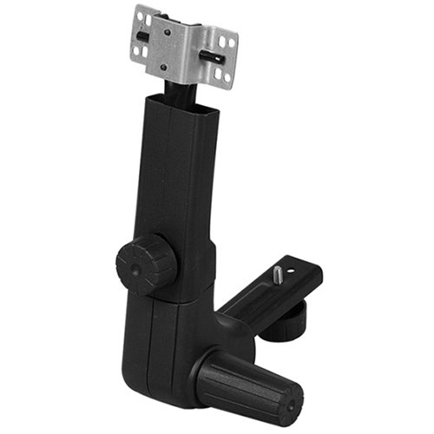

 | CPT
 | монтажен размер
 | М6х8

Механизъм за стол

Механизъм за стол
Наименование | Артикула | на дребно | търговец | цената 2 | цената 1
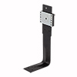

 | BC-NR | 21 | 19 | 18 | 17
 | монтажен размер
 | 100x100Х30 мм
 | височина
Механизъм за стол | 300/400 мм
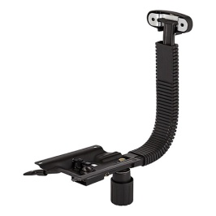

 | MTI-D02 | 15 | 14 | 13 | 12.7
 | монтажен размер
 | 175х140 мм

Механизъм за стол
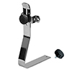

 | BC-LM, хром | 31 | 29 | 27.5 | х
 | монтажен размер
 | 170х200 мм

Механизъм за стол
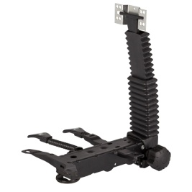
 | MCP-T02E
 | L=380 мм
 | 2
 | монтажен размер
 | 170х200 мм
Механизъм за стол
Механизъм за стол
Наименование | Артикула | на дребно | търговец | цената 2 | цената 1
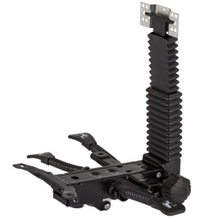
 | MAS-T04B
 | L=350 мм
 | 3
 | монтажен размер
 | 170х200 мм
Механизъм за стол

 | MAS-T04E
 | L=380 мм
 | 3
 | монтажен размер
 | 170х200 мм
Механизъм за стол

Механизъм за стол
Наименование | Артикула | на дребно | търговец | цената 2 | цената 1

 | MTI-H08 | 14 | 11.5 | 10.5 | 9.9
 | 2,5 мм
 | монтажен размер
Люлеещ механизъм | 148х200 мм

 | MTI-H03 | 15 | 12 | 11 | 10
 | 2,5 мм
 | монтажен размер
Люлеещ механизъм | 152х252 мм

 | MTI-H05 | 24 | 19 | 18 | 16.5
 | 2,5 мм
 | монтажен размер
Люлеещ механизъм LUX | 152х252 мм

 | MTI-F02B
 | монтажен размер
Люлеещ механизъм | 195х195 мм

 | MMB-B04B | 53 | 42 | 40 | 38
 | монтажен размер
Люлеещ механизъм | 195х195 мм
Механизъм за стол
Наименование | Артикула | на дребно | търговец | цената 2 | цената 1

 | MSN-B02B
 | монтажен размер
Люлеещ механизъм | 195х195 мм

 | MSN-A01
 | монтажен размер
Люлеещ механизъм | 154х195 мм

 | MSN-A05
 | монтажен размер
Люлеещ механизъм | 154х195 мм

Подлакътници за офис стол
Наименование | Артикула | на дребно | търговец | цената 2 | цената 1

 | AR-6 | 17 | 14 | 13 | 12
 | монтажен размер
 | A 75 мм
Подлакътници за стол (комплект) | B 148 мм
 | AR-207 | 18 | 17 | 15 | 14
 | регулируем

 | монтажен размер
Подлакътници за стол (комплект) | 50x32x50 мм

 | PPH-601 | 6.2 | 5.3 | 4.9 | 4.65
 | ПП
 | монтажен размер
Възглавница за подлакътник (компл.) | 50x32x50 мм
 | AR-66
 | регулируем
 | ПП
 | монтажен размер
Подлакътници за стол (комплект) | 55x55x55 мм
 | AR-66
 | регулируем
 | ПУ
 | монтажен размер
Подлакътници за стол (комплект) | 55x55x55 мм
 | AR-506
 | метална, хромирана

 | монтажен размер
Подлакътници за стол (комплект)

 | AR-224
 | полиран алуминий
 | монтажен размер
Подлакътници за стол (комплект) | 450 мм

 | AR-220 | 40 | 34 | 32 | 29
 | полиран алуминий
 | монтажен размер
Подлакътници за стол (комплект) | 355 мм

 | AR-B08
 | сталь, хром
 | монтажен размер
Подлакътници за стол (комплект) | 370 мм

Основа за стол
Наименование | Артикула | на дребно | търговец | цената 2 | цената 1

 | LF-015

 | тръба 32х1,8
Основа за стол | хромирана
 | LF-016

 | хромирана
 | монтажен размер
Основа за стол | 195х195 мм
 | HF-005

 | тръба 32х1,8
 | хромирана
Основа за стол
 | HF-167

 | тръба овал
 | хромирана
Основа за стол
 | HF-013

 | тръба овал
 | хромирана
Основа за стол
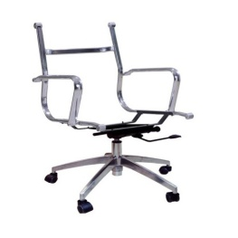
 | 539-L-14
 | хромирана стомана
 | Полирана алуминиева кръстачка
 | 660 мм

Основа за стол
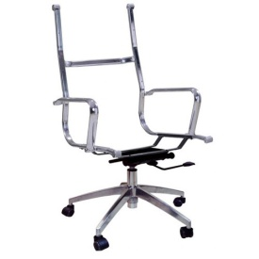
 | 539-H-14
 | хромирана стомана
 | Полирана алуминиева кръстачка
 | 660 мм

Основа за стол

Основа за стол
Наименование | Артикула | на дребно | търговец | цената 2 | цената 1
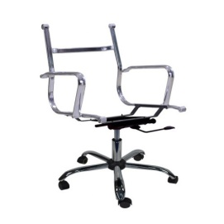
 | 539-L-02
 | хромирана стомана
 | Полирана алуминиева кръстачка
 | 640 мм

Основа за стол
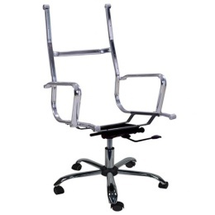
 | 539-H-02
 | хромирана стомана
 | Полирана алуминиева кръстачка
 | 640 мм

Основа за стол
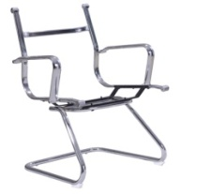
 | 539-L-16
 | хромирана стомана
 | височина
 | 890 мм

Основа за стол

 | 539-H-16
 | хромирана стомана
 | височина
 | 1060 мм

Основа за стол
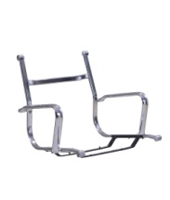
 | 539
 | хромирана стомана

Основа за стол
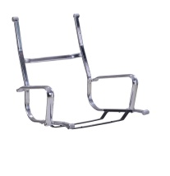
 | 539
 | хромирана стомана

Основа за стол

Седалка и облегалка
Наименование | Артикула | на дребно | търговец | цената 2 | цената 1
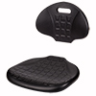
 | PS-007 | 84 | 78 | 73 | х

 | полиуретанови

Седалка и облегалка
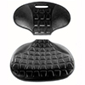
 | SK-01/OK-01 | 58 | 55 | 51 | 48
 | полиуретанови
 | Полша
 | неръждаема стомана
 | с дебелина 8 мм
Седалка и облегалка
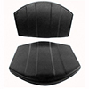
 | SK-02/OK-02 | 60 | 57 | 54 | 50
 | полиуретанови
 | Полша
 | неръждаема стомана
 | с дебелина 8 мм
Седалка и облегалка
Седалка
Наименование | Артикула | на дребно | търговец | цената 2 | цената 1
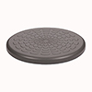
 | PS-002 | 28 | 27 | 25 | х

 | полиуретанови

Полиуретанови седалка
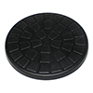
 | ST-01 | 22 | 21 | 20 | 19.5
 | полиуретанови
 | Полша
 | неръждаема стомана
 | с дебелина 8 мм
Полиуретанови седалка
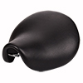
 | PS-053 | 56 | 53 | 49 | х

 | полиуретанови

Седалка

Седалка
Наименование | Артикула | на дребно | търговец | цената 2 | цената 1
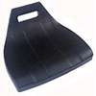
 | SH-02 | 33 | 31 | 29.5 | 27.5
 | полиуретанови
 | Полша
 | неръждаема стомана
 | с дебелина 8 мм
Седалка
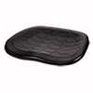
 | PS-008 | 77 | 73 | 68 | х

 | полиуретанови

Полиуретанови седалка
Колелца за офис стол
Наименование | Артикула | на дребно | търговец | цената 2 | цената 1
 | CST-C04 | 7 | 5.5 | 4.8 | 4.5
 | гумираните колела

 | монтажен размер
Колелца (комплект от 5 броя) | Ø11 мм
 | CST-C08 | 7 | 5.5 | 4.8 | 4.5
 | гумираните колела

 | монтажен размер
Колелца (комплект от 5 броя) | Ø11 мм
 | CST-C08 | 7 | 5.5 | 4.8 | 4.5
 | гумираните колела
 | монтажен размер
 | M10 мм
Колелца (комплект от 5 броя)
 | CST-G04 | 9 | 7.3 | 6.8 | 6.4
 | неръждаема стомана
 | гумираните колела
 | монтажен размер
Колелца (комплект от 5 броя) | Ø11 мм
 | RSA 101 | 6 | 4 | 3.8 | 3.6
 | колесо, полиамид

 | монтажен размер
Колелца (комплект от 5 броя) | Ø11 мм

Колелца за офис стол
Наименование | Артикула | на дребно | търговец | цената 2 | цената 1
 | CST-F-L003 | 6 | 3.3 | 2.9 | 2.8
 | хромирана стомана

 | монтажен размер
Стъпки (комплект от 5 броя) | Ø11 мм
 | CST-F-L001 | 6 | 3.3 | 2.9 | 2.8
 | полиамид

 | монтажен размер
Стъпки (комплект от 5 броя) | Ø11 мм

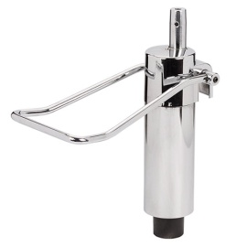
Резервни части за фризьорски столове
Наименование | Артикула | на дребно | търговец | цената 2 | цената 1
 | P-07 | 57 | 54 | 50
 | сила 200 кг
 | стъбло движение 120
 | монтажен размер
 | конус

Колона хидравлична
 | P-07 | 69 | 64 | 60 | х
 | сила 200 кг
 | стъбло движение 150
 | монтажен размер
 | конус

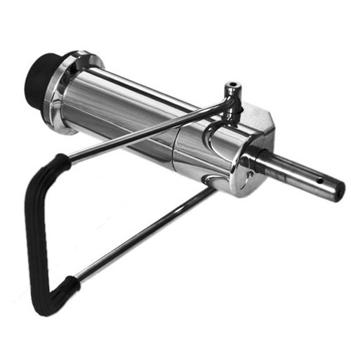
Колона хидравлична
 | P-05 | 49 | 46 | 43 | х
 | сила 200 кг
 | стъбло движение 90
 | монтажен размер
 | 6 болта

Колона хидравлична
 | P-05 | 67 | 63 | 58 | х
 | сила 200 кг
 | стъбло движение 150
 | монтажен размер
 | 6 болта

Колона хидравлична

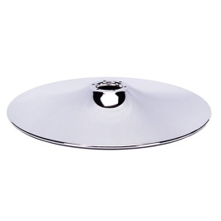
Резервни части за фризьорски столове
Наименование | Артикула | на дребно | търговец | цената 2 | цената 1
 | CD550/6H | 30 | 28 | 26 | х
 | подходящ за монтаж в P-05
 | Ø550 мм
 | хромирана стомана
 | монтажен размер
 | 6 болтов
Основа за фризьорски стол
Резервни части за фризьорски столове
 | ALB-03A/640/alu | 26 | 24 | 23 | х
 | Ø640 мм

 | алуминиева
 | монтажен размер
 | Ø 51
Полирана алуминиева кръстачка
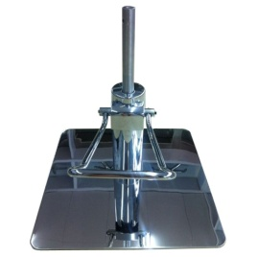
 | SD202B+Р04
 | неръждаема стомана

 | монтажен размер
 | 450х450 мм

Механизъм за фризьорски стол
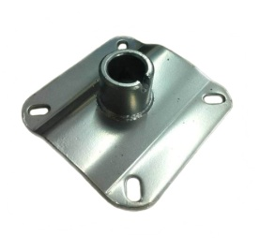

 | PST-82C | 10 | 8.5 | 8 | 7.5
 | монтажен размер
 | 100х100 мм

Механизъм за фризьорски стол

търговец - от 1 бройка
цената 2 - кашон
цената 1 - от 1000 BGN

цени с ДДС

